Hoja 1
Componente | Imagen | Funcion | Tamaño | Informacion | Cantidad | Precio | Link
Motorreductor |  | Es el que mueve las ruedas traseras | 18.7mm x 22.3mm x 64.5mm | 3 a 6 Volts, 30 gramos, El “MOTOR DC CON CAJA REDUCTORA ARDUINO ROBÓTICA” es ideal para cualquier proyecto de robótica. Su doble eje te permite acoplar un ENCODER, para realizar un control a lazo cerrado de la velocidad. | 1 | $2.240 | https://dev.tp3d.com.ar/robotica-y-arduino/69-motor-dc-con-caja-reductora-arduino-robotica.html?srsltid=AfmBOorBTXui2H44BZEsdSUxYvVZvveGLqfWAZQJyym8qisKzu6j6Msz2f8
Parlante |  | Reproduce el audio cargado mediante texto en la computadora | 27mm x 30mm x 15mm |  | 1 | $7.436 | https://articulo.mercadolibre.com.ar/MLA-1621683590-parlante-mini-speaker-4ohm-3w-altavoz-audio-arduino-diy-30mm-_JM?matt_tool=38087446&utm_source=google_shopping&utm_medium=organic
Mot-M10 |  | Mueve el helice de la aspiradora, por eso necesitamos que gire a mas de 8000 RPM aproximadamente |  | Peso: 13.30grs. MOTOR 1.5V a 3V 0.32 a 0.38AMP 8700 a 16300rpm | 1 | Tenemos que consultar a Microelectronica | https://www.microelectronicash.com/mot-m10--det--MOT-M10
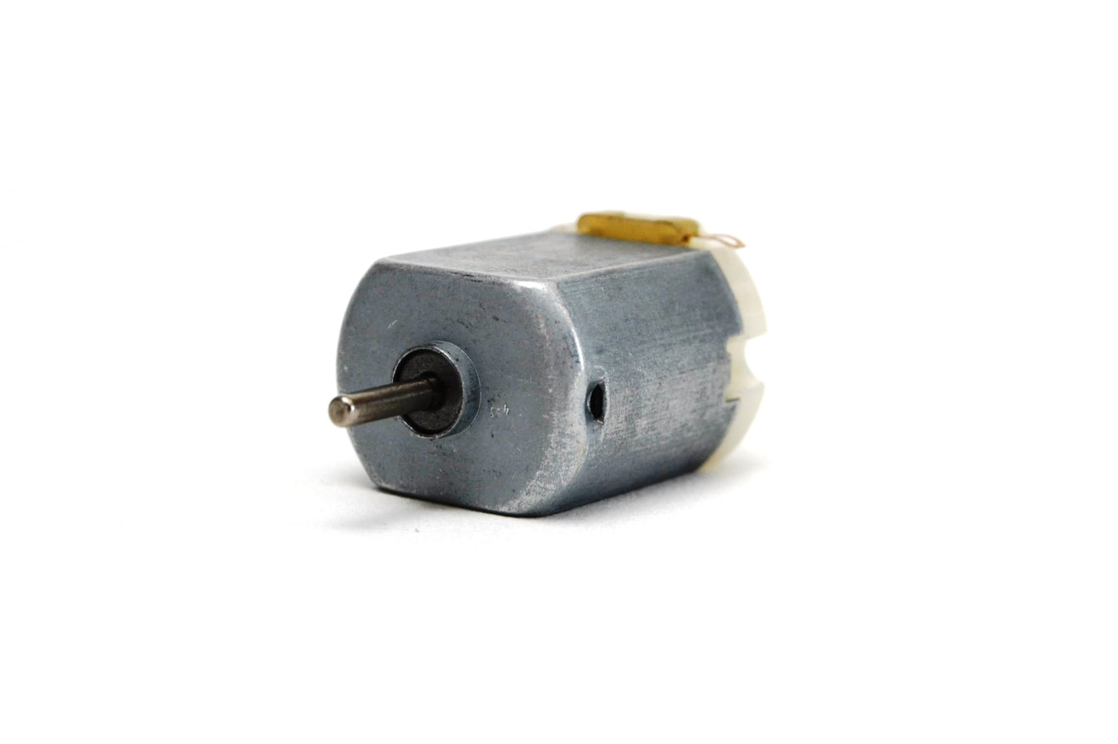 Servomotores Sg 90 180 grados | 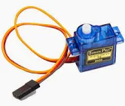 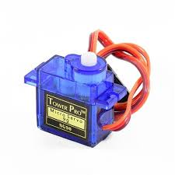 | Uno mueve las 2 ruedas de adelante, para poder direccionar el Robot, y el otro servomotor lo usamos para bajar y subir el paño con el que se limpia el agua | X | X | 2 | $3500 | https://www.google.com/aclk?sa=l&ai=DChcSEwjN_ITisPaOAxX3VUgAHVcDEjkYABABGgJjZQ&co=1&ase=2&gclid=CjwKCAjw-svEBhB6EiwAEzSdrhbK8hrOnUnezS0XZALsGjriKP2UDipiMSFaTxANJHm2QVj3bWlP1xoCNdQQAvD_BwE&category=acrcp_v1_48&sig=AOD64_2SBMt7M1_yVQqUvF93ZRk3eu9YOQ&ctype=5&q=&nis=4&ved=2ahUKEwjRrv_hsPaOAxXxDrkGHSbXMWkQ9aACKAB6BAgHEBE&adurl=
Módulo amplificador PAM8403 regulable | 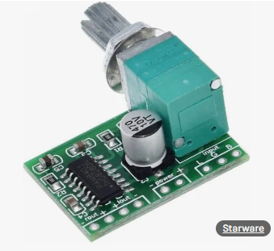 | Es un módulo amplifica la señal proveniente de el módulo DAC i2S para poder reproducirla en el parlante |  |  | 1 | $2200 | https://tienda.starware.com.ar/producto/modulo-amplificador-audio-starware-pam8403-5v-2ch-stereo-3w-con-volumen/?srsltid=AfmBOopmPcF93pWXzi6rQNbiH9TcT6ArImu-dD2qVDhLKdNnXMH7ceTQ6Z0
Led RGB | 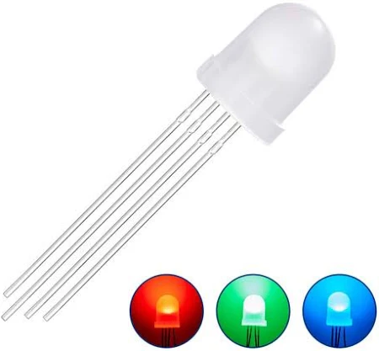 | Son los Leds que vamos a usar para iluminar si hay oscuridad y para que se enciendan cuando esta a punto de chocar el robot (ademas de que se frene el robot obvio) | X |  | 4
Módulo DAC i2S | 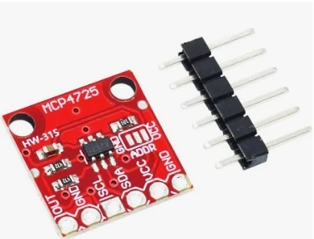 | Transforma una señal digital en una señal de audio analógica para luego transmitirla al módulo amplificador |  |  | 1 | $8.000 | https://articulo.mercadolibre.com.ar/MLA-1409240883-mcp4725-dac-i2c-digital-analogico-raspberry-esp32-arduino-_JM?matt_tool=38087446&utm_source=google_shopping&utm_medium=organic
Mini Bomba De Agua Sumergible |  | Genera presión dentro del rail de agua para poder así humedecer la superficie a limpiar |  |  | 1 | $5000 | https://articulo.mercadolibre.com.ar/MLA-1926719826-mini-bomba-de-agua-sumergible-2lm-3v-5v-dc-arduino-_JM?matt_tool=38087446&utm_source=google_shopping&utm_medium=organic
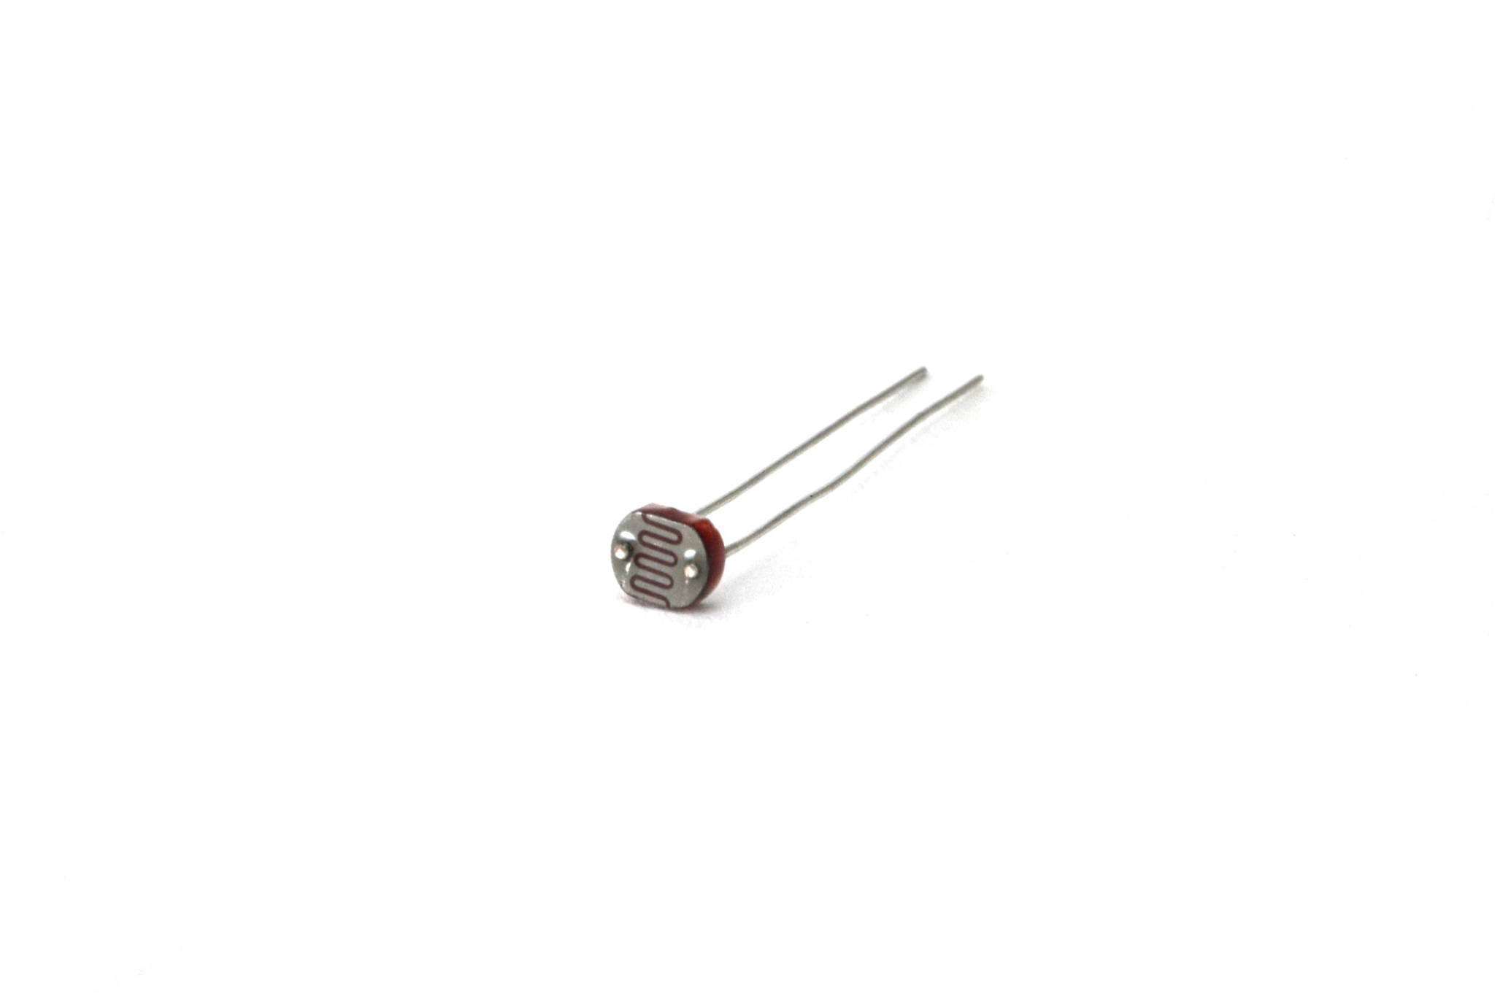
Ldr-05 |  | Sirve para medir la cantidad de luz que hay en su entorno y mandarle este valor al arduino, para que este encienda los leds si es necesario |  | LDR 5mm 90mW 150V 600nm Peso: 0.10grs. | 1 | Consultar en microelectronica | https://www.microelectronicash.com/ldr-05--det--LDR-05
Sensores ultrasonico |  | Sirve para medir la distancia a la que esta el robot de cualquier objeto con el que se pueda chocar. De esta manera, cuando el robot este cerca de un objeto, este frenaría para evitar el choque |  |  | 1 | Consultar en microelectronica | https://www.microelectronicash.com/arduino-hc-sr04--det--ARDUINO-HC-SR04

